使い方
リーグ戦 勝敗表 使い方

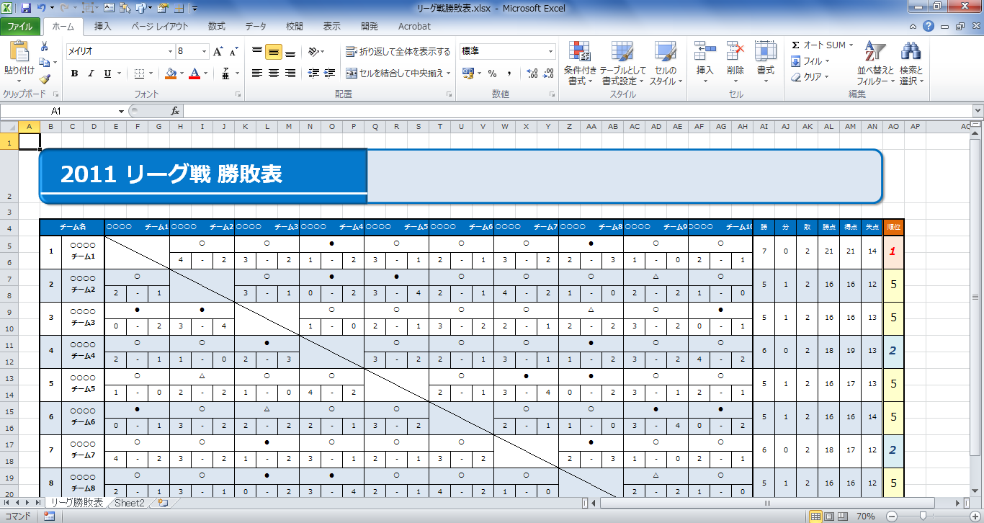

得点を入力すると、自動的に「○（勝）」「△（分）」「●（負）」が表示されます。得点の入力は半角数字で行ってください。

勝・分・負それぞれの合計数、勝点（勝=3点、分=1点、負=0点として計算）、得失点および順位はすべて自動表示されます。

縦軸にチーム名を入力します。
（横軸に自動的に反映されます。）

リーグ勝敗表
2014 女子リーグ戦 勝敗表

チーム名 |  | Sol-Tierra |  |  | セレブ興譲 |  |  | K.F.C |  |  | 東部 麗ｄｙｓ |  |  | FCアルカディア マダムーズ |  |  | F.C.puti-animal |  |  | 米沢中央高校 |  |  | 北部FCレディース |  |  | 0 |  | 0 |  | 勝 | 分 | 敗 | 勝点 | 得点 | 失点 | 順位
1 | Sol-Tierra |  |  |  | ○ |  |  | ○ |  |  | ○ |  |  | ○ |  |  | ○ |  |  | ● |  |  | ○ |  |  | △ |  | △ |  | 6 | 2 | 1 | 20 | 30 | 16 | 1
 |  |  |  |  | 4 | - | 3 | 6 | - | 3 | 7 | - | 0 | 3 | - | 0 | 5 | - | 1 | 2 | - | 7 | 3 | - | 2 |  | - |  | -
2 | セレブ興譲 | ● |  |  |  |  |  | ● |  |  | ○ |  |  | ○ |  |  | △ |  |  | △ |  |  | ● |  |  | △ |  | △ |  | 2 | 4 | 2 | 10 | 12 | 16 | 5
 |  | 3 | - | 4 |  |  |  | 2 | - | 6 | 5 | - | 1 | 2 | - | 0 |  | - |  |  | - |  | 3 | - | 9 |  | - |  | -
3 | K.F.C | △ |  |  | ○ |  |  |  |  |  | △ |  |  | ○ |  |  | △ |  |  | △ |  |  | ○ |  |  | △ |  | △ |  | 3 | 5 | 0 | 14 | 25 | 13 | 2
 |  |  | - |  | 6 | - | 2 |  |  |  | 2 | - | 2 | 6 | - | 0 | 3 | - | 3 | 4 | - | 4 | 4 | - | 2 |  | - |  | -
4 | 東部 麗ｄｙｓ | ● |  |  | ● |  |  | △ |  |  |  |  |  | ○ |  |  | ● |  |  | △ |  |  | ● |  |  | △ |  | △ |  | 1 | 4 | 3 | 7 | 12 | 17 | 6
 |  | 0 | - | 7 | 1 | - | 5 | 2 | - | 2 |  |  |  | 3 | - | 1 | 3 | - | 4 |  | - |  | 3 | - | 5 |  | - |  | -
5 | FCアルカディア マダムーズ | ● |  |  | ● |  |  | ● |  |  | ● |  |  |  |  |  | ● |  |  | △ |  |  | ● |  |  | △ |  | △ |  | 0 | 3 | 5 | 3 | 2 | 23 | 8
 |  | 0 | - | 3 | 0 | - | 2 | 0 | - | 6 | 1 | - | 3 |  |  |  | 0 | - | 3 |  | - |  | 1 | - | 9 |  | - |  | -
6 | F.C.puti-animal | ● |  |  | △ |  |  | △ |  |  | ○ |  |  | ○ |  |  |  |  |  | △ |  |  | ○ |  |  | △ |  | △ |  | 3 | 5 | 0 | 14 | 15 | 9 | 2
 |  | 1 | - | 5 |  | - |  | 3 | - | 3 | 4 | - | 3 | 3 | - | 0 |  |  |  | 3 | - | 3 | 2 | - | 0 |  | - |  | -
7 | 米沢中央高校 | ○ |  |  | △ |  |  | △ |  |  | △ |  |  | △ |  |  | △ |  |  |  |  |  | ● |  |  | △ |  | △ |  | 0 | 7 | 1 | 7 | 10 | 11 | 6
 |  | 7 | - | 2 |  | - |  | 4 | - | 4 |  | - |  |  | - |  | 3 | - | 3 |  |  |  | 3 | - | 4 |  | - |  | -
8 | 北部FCレディース | ● |  |  | ○ |  |  | ● |  |  | ○ |  |  | ○ |  |  | ● |  |  | ○ |  |  |  |  |  | △ |  | △ |  | 4 | 2 | 2 | 14 | 29 | 16 | 2
 |  | 2 | - | 3 | 9 | - | 3 | 2 | - | 4 | 5 | - | 3 | 9 | - | 1 | 0 | - | 2 | 4 | - | 3 |  |  |  |  | - |  | -
9 |  |  |  |  |  |  |  |  |  |  |  |  |  |  |  |  |  |  |  |  |  |  |  |  |  |  |  |  |  | 0 | 0 | 0 | 0 | 0 | 0 | 9
 |  |  | - |  |  | - |  |  | - |  |  | - |  |  | - |  |  | - |  |  | - |  |  | - |  |  |  |  | -
10 |  |  |  |  |  |  |  |  |  |  |  |  |  |  |  |  |  |  |  |  |  |  |  |  |  |  |  |  |  | 0 | 0 | 0 | 0 | 0 | 0 | 9
 |  |  | - |  |  | - |  |  | - |  |  | - |  |  | - |  |  | - |  |  | - |  |  | - |  |  | -

